documento variables
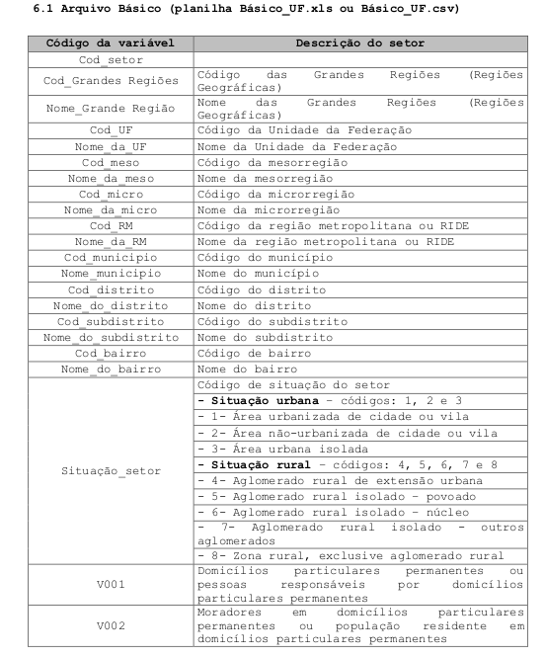

 | Cod_setor | Indica el codigo numerico completo del sector censado. Posee 15 digitos dividos de forma: |  |  | UFMMMMMDDSDSSSS
 | Cod_grandes regioes |  | 1 digito

 | {Norte, Nordeste, Sudeste, Sul, Centro-oeste}
 | Cod_UF | posee 2 digitos, codigo numerico
 | {Amazonas: AM, Paraiba: PB, Amapá:AP …. ...}
 | Posee 4 digitos, UFME: UF:Unidad de federacao, ME:Mesorrgiao |  |  | traduce Mesorregión
 | Nombre de la mesorregion
 | Posee 5 digitos | UFMIC, UF:Unidad de federacao. MIC:Microregiao
 | nombre de la microregion
 | codigo de region metropolitana
 | nombre de la region metropolitana

 | codigo de situacao indica si es rural, urbana. Ej area urbana de ciudad

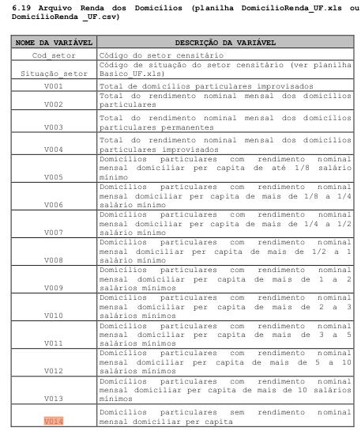

mismo codigo largo de sector

numero de domicilios
rendimiento nominal domicilios
rendimiento dueños

rendimiento en arriendo

#domicilios con ingreso de 1/8 del minimo

#domicilios 1/8 a 1/4 per capita

de 1/4 a 1/2

2 minimos

2 a 3 minimos

..

..

…

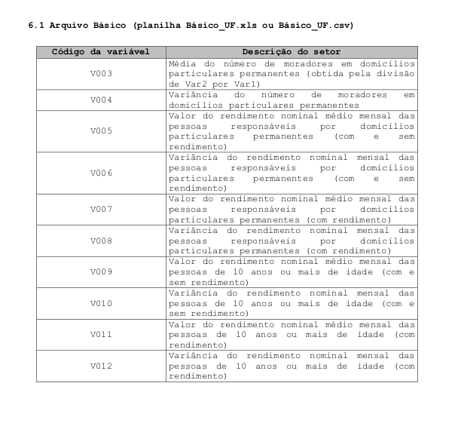

 | V2/V1

 | varianza

 | promedio ingreso medio mensual, personas cabezas de hogar
 | dueños (con o sin rendimiento)

 | varianza del ingreso medio mensual
 | (con o sin rendimiento)

 | promedio ingreso medio mensual, personas cabezas de hogar
 | dueños (con rendimiento)

 | varianza del ingreso medio mensual
 | con rendimiento

